상품제안서
피닉스 UV 살균기 겸용 15W 고속무선충전기 | 상품코드: S21491

 |  |  |  |  |  |  | 02-713-8555 | www.synergygift.co.kr
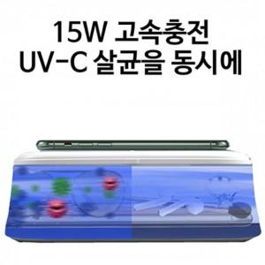

【상세/제작정보】

【인쇄/포장옵션】 | 레이저 / 포장지포장

【공급단가】 | 수량 | 50~ | 300~ | 500~ | 1,000~ | 3,000~
*VAT별도 | 단가 | 14,040원 | 13,520원 | 13,000원 | 12,480원 | 12,160원

【상품 URL】 | https://www.synergygift.co.kr:443/src/goods_detail.php?gdno=21491

